Лист 1
Прайс-лист
МИР ПРЯЖИ

В валюте: руб. (курс 1).
Цены указаны на 07.08.2020

№ | Номенклатура/ Характеристика номенклатуры | Описание | Изображение | Артикул | Цена | Ед. | Остаток | Ссылка на сайт
 | Ваза оловянная , 6,5см | Ваза оловянная "Спокойствие" высота 6,5 см, арт. 448 | 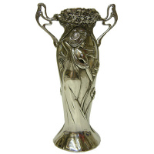 | 448 | 292.73 |  |  | Изображение
 | Ваза оловянная , 6,5см |  |  |  | 292.73 | шт | 1 | Изображение
 | Ваза оловянная , 6,5см | Ваза оловянная "Дружба" высота 6,5 см, арт. 449 | 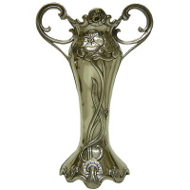 | 449 | 292.73 |  |  | Изображение
 | Ваза оловянная , 6,5см |  |  |  | 292.73 | шт | 2 | Изображение
 | Ваза оловянная , 6,5см | Ваза оловянная "Виноградная лоза", высота 6,5 см, арт. 456 | 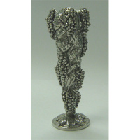 | 456 | 292.73 |  |  | Изображение
 | Ваза оловянная , 6,5см |  |  |  | 292.73 | шт | 1 | Изображение
 | Ваза оловянная , 6,5см | Ваза оловянная "Модерн" высота 6,5 см, арт. 447 | 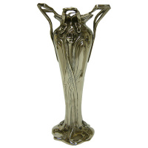 | 447 | 292.73 |  |  | Изображение
 | Ваза оловянная , 6,5см |  |  |  | 292.73 | шт | 1 | Изображение
 | Ваза оловянная со стеклянной вставкой, 15см | Ваза оловянная со стеклянной вставкой, Крылья высота 15 см, арт. 4476 | 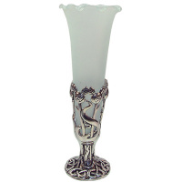 | 4476 | 832.71 |  |  | Изображение
 | Ваза оловянная со стеклянной вставкой, 15см |  |  |  | 832.71 | шт | 2 | Изображение
 | Ваза оловянная со стеклянной вставкой, 8см | Ваза оловянная со стеклянной вставкой, 8см | 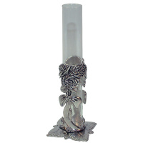 | 4423 | 553.39 |  |  | Изображение
 | Ваза оловянная со стеклянной вставкой, 8см |  |  |  | 553.39 | шт | 1 | Изображение
 | Ваза оловянная со стеклянной вставкой, 8см | Ваза оловянная со стеклянной вставкой, Ренни Макинтош высота 8 см., арт. 4427 | 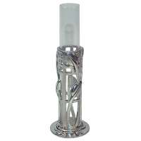 | 4427 | 553.39 |  |  | Изображение
 | Ваза оловянная со стеклянной вставкой, 8см |  |  |  | 553.39 | шт | 2 | Изображение
 | Ваза оловянная со стеклянной вставкой, 8см | Ваза оловянная со стеклянной вставкой, 8см | 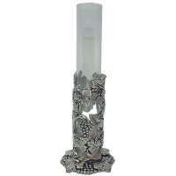 | 4421 | 553.39 |  |  | Изображение
 | Ваза оловянная со стеклянной вставкой, 8см |  |  |  | 553.39 | шт | 2 | Изображение
 | Ваза оловянная со стеклянной вставкой, 8см | Ваза оловянная со стеклянной вставкой, 8см | 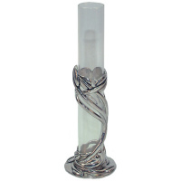 | 4426 | 553.39 |  |  | Изображение
 | Ваза оловянная со стеклянной вставкой, 8см |  |  |  | 553.39 | шт | 2 | Изображение
 | Коробочка "мишки- свадьба" оловянная 139А | Коробочка "мишки- свадьба" оловянная 139А | 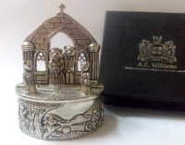 | 139А | 1106.78 |  |  | Изображение
 | Коробочка "мишки- свадьба" оловянная 139А |  |  |  | 1106.78 | шт | 1 | Изображение
 | Коробочка оловянная 176 | Коробочка оловянная "Фея на стрекозе" 4,5 х 4,0 см, арт.176 | 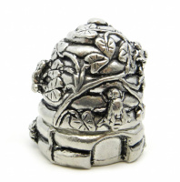 | 176 | 618.06 |  |  | Изображение
 | Коробочка оловянная 176 |  |  |  | 618.06 | шт | 1 | Изображение
 | Футляр оловянный на цепочке с ножницами 45х55х8 | Футляр оловянный на цепочке с ножницами 45х55х8 | 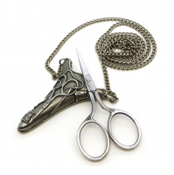 | 8680 | 862.43 |  |  | Изображение
 | Футляр оловянный на цепочке с ножницами 45х55х8 |  |  |  | 862.43 | шт | 2 | Изображение

